箱唛扫码
Factory name (工厂名称)
PO. Number(订单号) | 76617-01
Style Code.(款号) | 6614-228
Product Code.(产品编号) | RECYCLE CARE LABEL RECYCLE COMPONENT LABEL | Carton No.(箱号):
Inner Packages(包装方式） | 2000pcs/ bundle | 1\1
SIZE/qty (尺码/数量) | 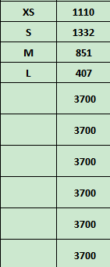
Carton Dimension（箱规） | 20*30*40 | Country of Origin：
Gross Weight（毛重） | 5.4kg | Made In China
Net Weight（净重） | 5kg
Remark（备注）

06614228605011
06614228605028
06614228605035
06614228605042

